dúvidas
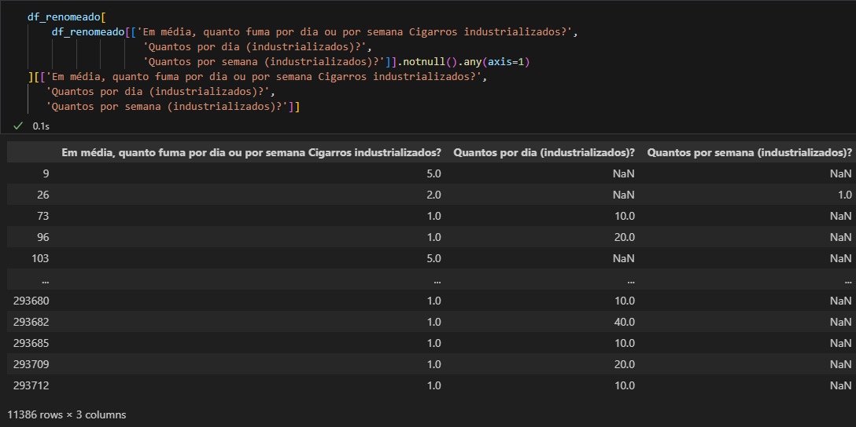
Número de anos que parou de fumar
Número de meses que parou de fumar
Número de semanas que parou de fumar
Número de dias que parou de fumar
df_renomeado[['Número de anos que parou de fumar',
'Número de meses que parou de fumar',
'Número de semanas que parou de fumar',
'Número de dias que parou de fumar']].dropna()
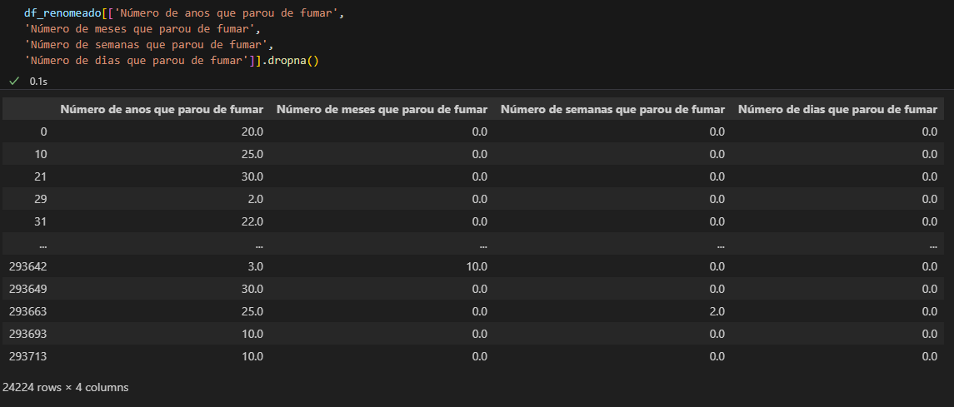

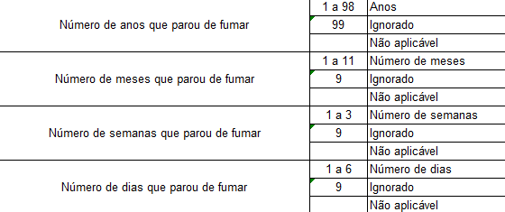

Em média, quanto fuma por dia ou por semana Cigarros industrializados?
Quantos por dia (industrializados)?
Quantos por semana (industrializados)?
df_renomeado[
df_renomeado[['Em média, quanto fuma por dia ou por semana Cigarros industrializados?',
'Quantos por dia (industrializados)?',
'Quantos por semana (industrializados)?']].notnull().any(axis=1)
][['Em média, quanto fuma por dia ou por semana Cigarros industrializados?',
'Quantos por dia (industrializados)?',
'Quantos por semana (industrializados)?']]

